Nom dossier
DOSSIER PATRIMONIAL DU RETRAITE

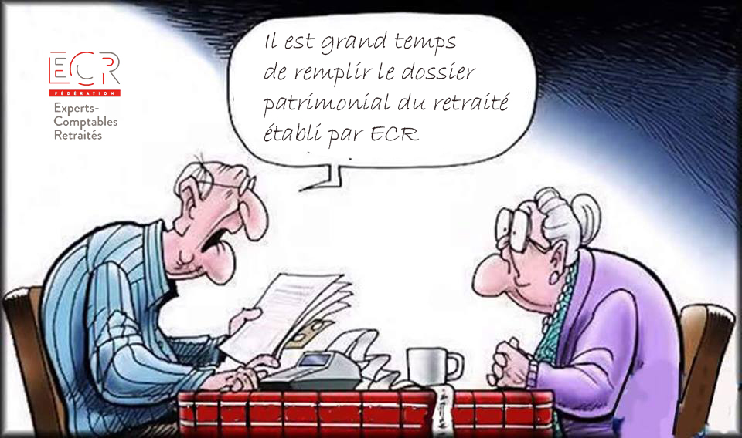



Version 03/2019

